Node Graph
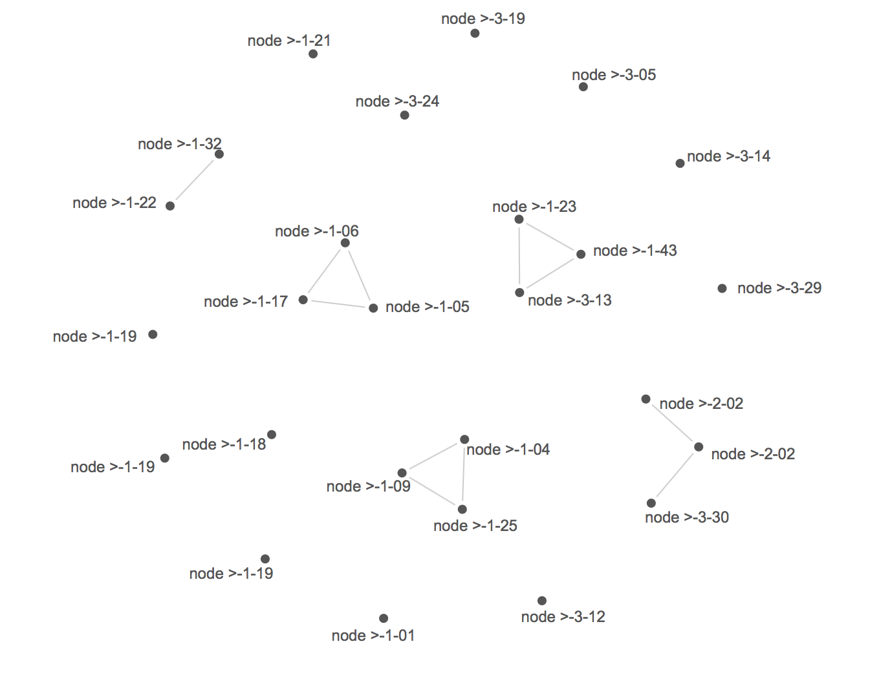
ratio of matches to total bases >= .9

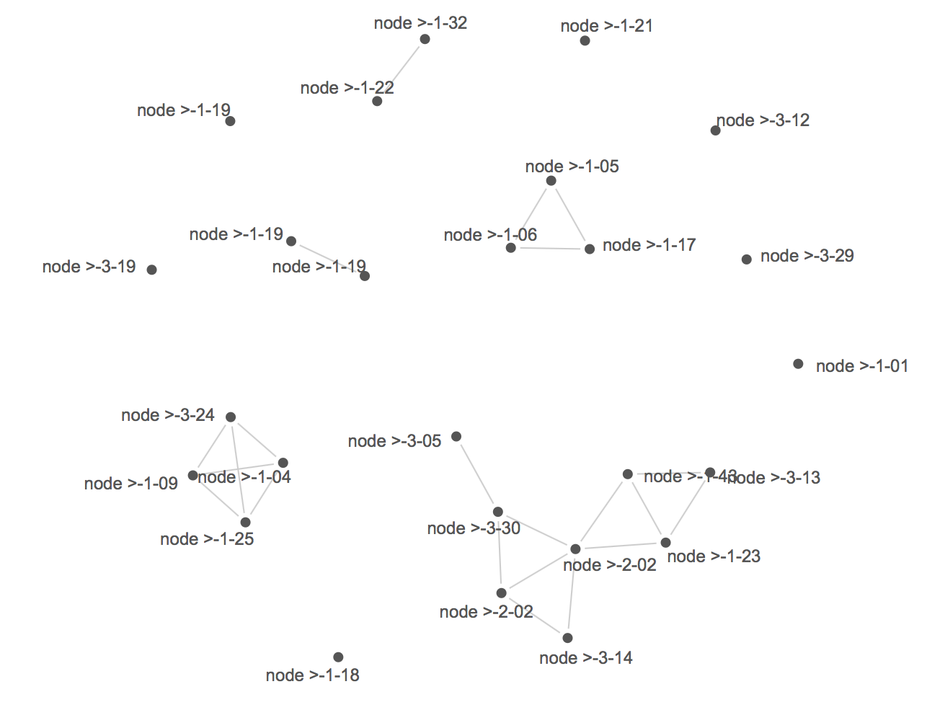
 | >-1-04
ratio of matches to total bases >= .8 | -5.3
 | G | G | G | A | C | A | G | G | G | C | T | A | G | C | G | G | A | C | T | T | T | G | G | G | A | A | T | A | T | C | A | T | G | C | G | G | G | G | T | T | T | G | G | A | T | A | G | A | T | G | A | T | A | A | G | A | G | G | C | A | A | A | G | C | T | T | C | C | G
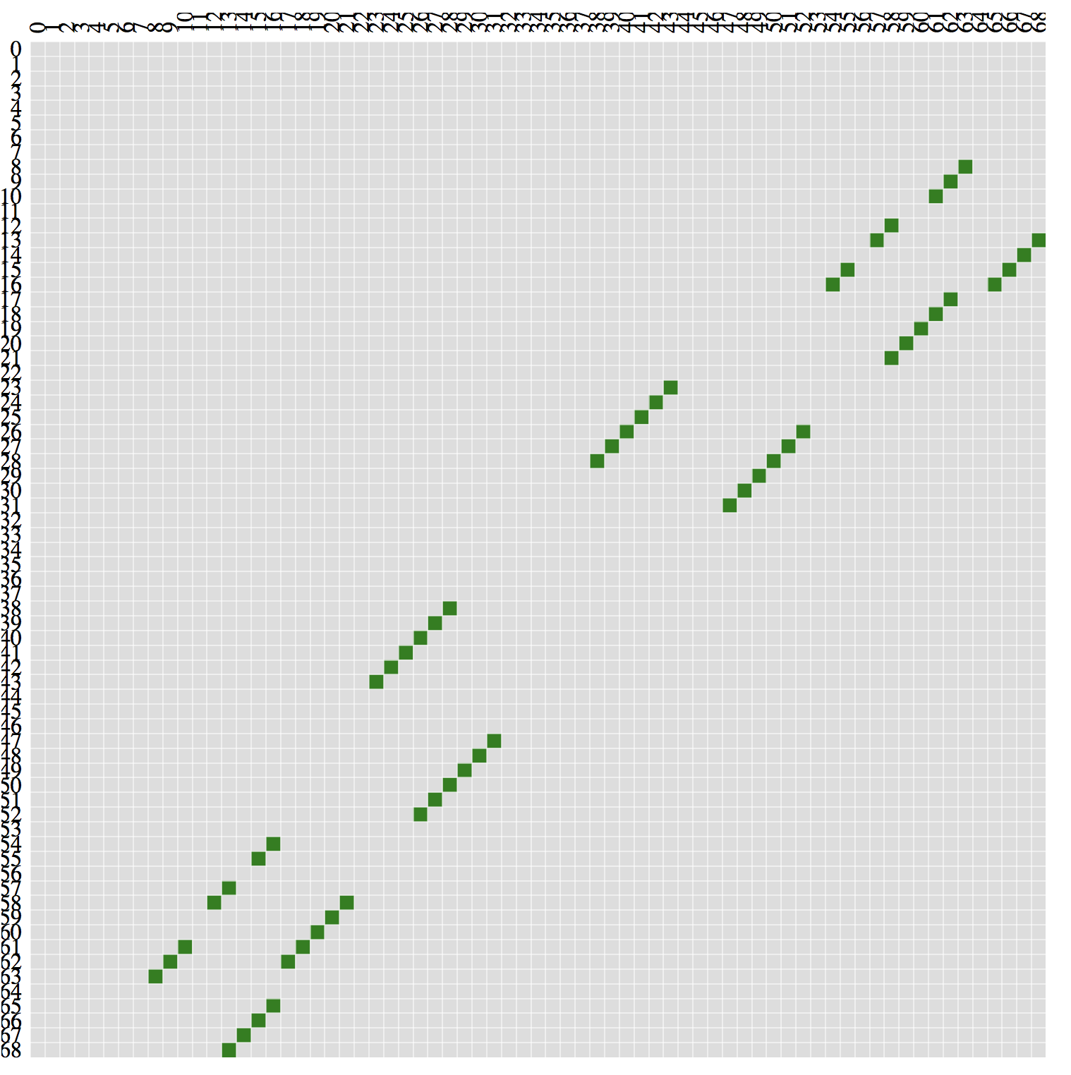
 | 1 | 2 | 3 | 4 | 5 | 6 | 7 | 8 | 9 | 10 | 11 | 12 | 13 | 14 | 15 | 16 | 17 | 18 | 19 | 20 | 21 | 22 | 23 | 24 | 25 | 26 | 27 | 28 | 29 | 30 | 31 | 32 | 33 | 34 | 35 | 36 | 37 | 38 | 39 | 40 | 41 | 42 | 43 | 44 | 45 | 46 | 47 | 48 | 49 | 50 | 51 | 52 | 53 | 54 | 55 | 56 | 57 | 58 | 59 | 60 | 61 | 62 | 63 | 64 | 65 | 66 | 67 | 68 | 69
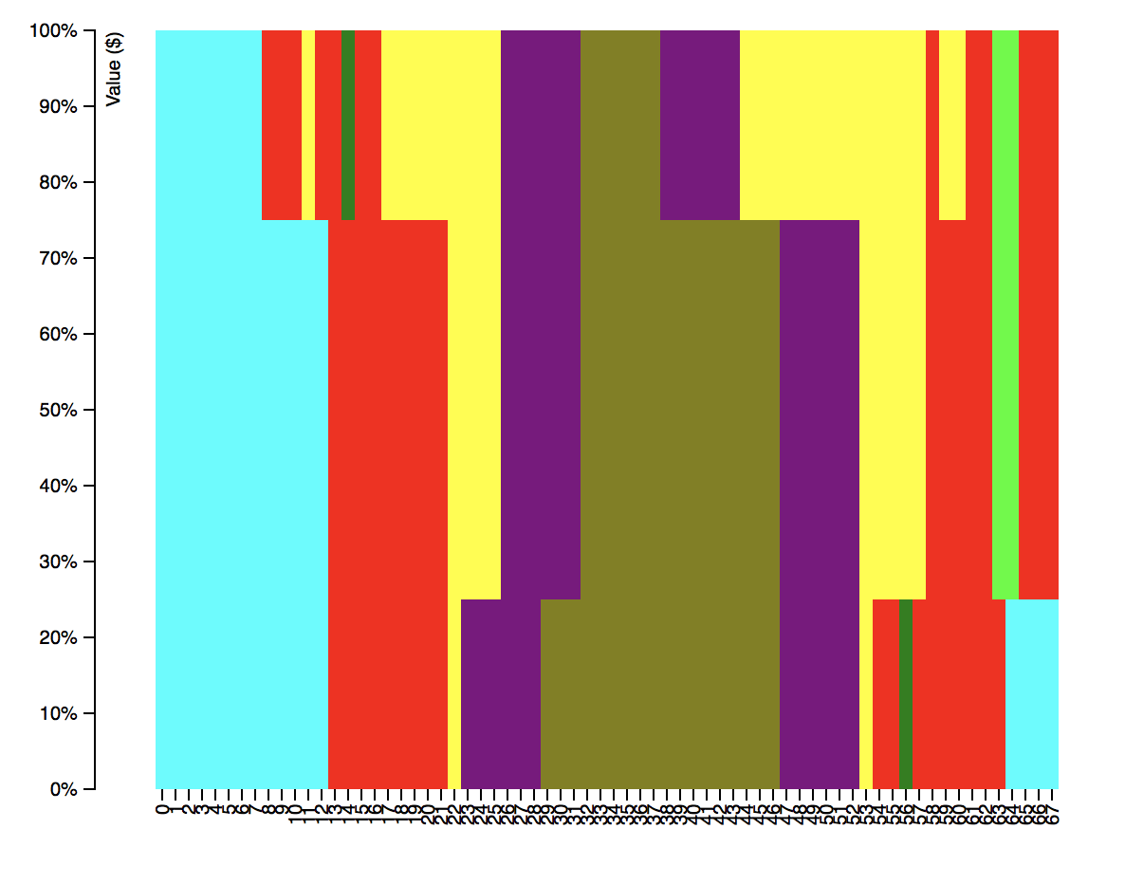
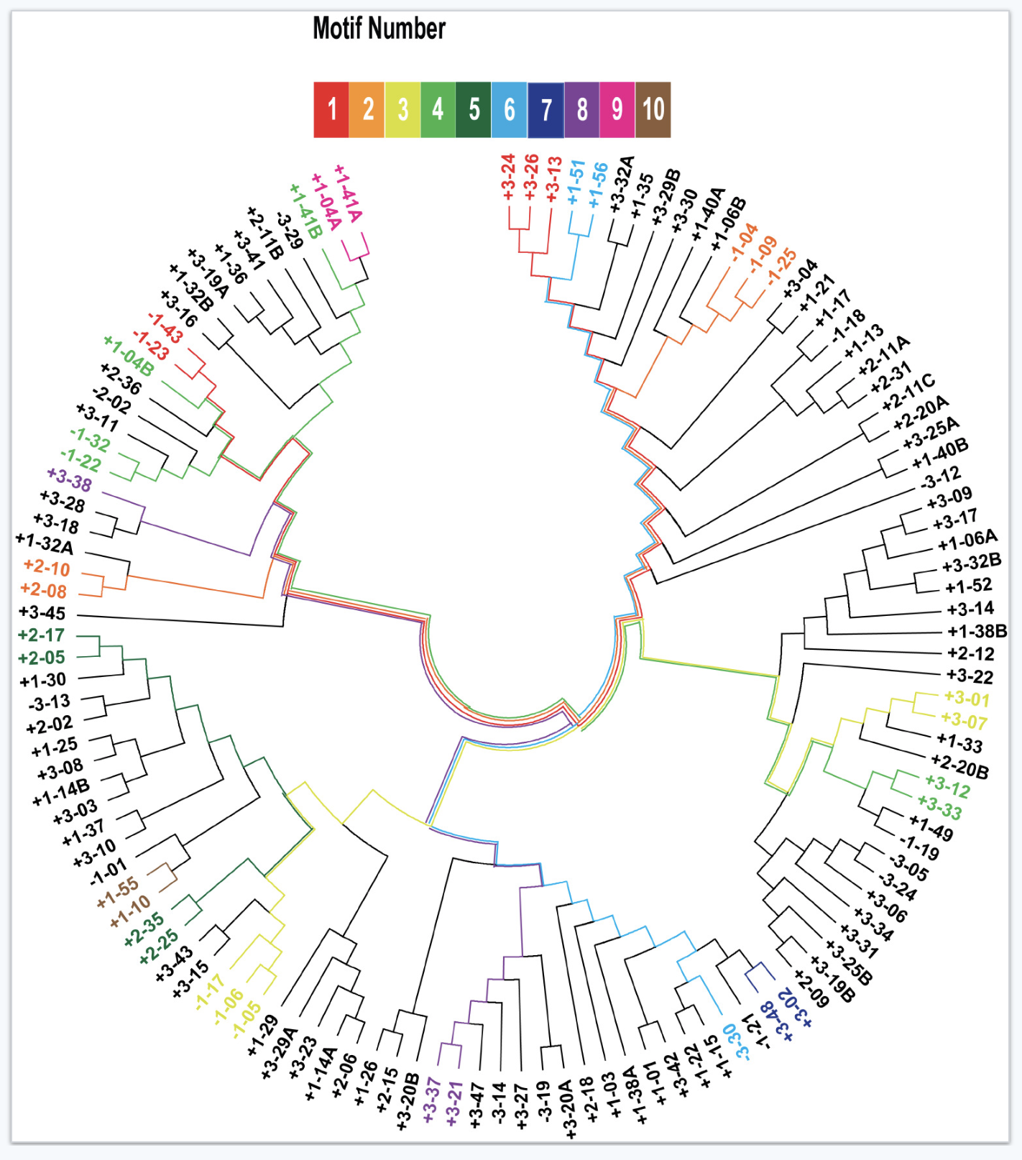
 | 0 | 0 | 0 | 0 | 0 | 0 | 0 | 0 | 0 | 0 | 0 | 0 | 0 | 69 | 68 | 67 | 66 | 63 | 62 | 61 | 60 | 59 | 0 | 0 | 0 | 0 | 53 | 52 | 51 | 50 | 49 | 48 | 0 | 0 | 0 | 0 | 0 | 0 | 0 | 0 | 0 | 0 | 0 | 0 | 0 | 0 | 0 | 32 | 31 | 30 | 29 | 28 | 27 | 0 | 0 | 0 | 0 | 0 | 22 | 21 | 20 | 19 | 18 | 0 | 0 | 17 | 16 | 15 | 14
 | 0 | 0 | 0 | 0 | 0 | 0 | 0 | 0 | 0 | 0 | 0 | 0 | 0 | 1 | 1 | 1 | 1 | 2 | 2 | 2 | 2 | 2 | 2 | 2 | 2 | 2 | 3 | 3 | 3 | 3 | 3 | 3 | 3 | 3 | 3 | 3 | 3 | 3 | 3 | 3 | 3 | 3 | 3 | 3 | 3 | 3 | 3 | 3 | 3 | 3 | 3 | 3 | 3 | 2 | 2 | 2 | 2 | 2 | 2 | 2 | 2 | 2 | 2 | 1 | 1 | 1 | 1 | 1 | 1
 | m | m | m | m | m | m | m | m | m | m | m | m | m | 1 | 1 | 1 | 1 | 1 | 1 | 1 | 1 | 1 | 1 | 1 | 1 | 1 | M | M | M | M | M | M | M | M | M | M | M | M | M | M | M | M | M | M | M | M | M | M | M | M | M | M | M | -1 | -1 | -1 | -1 | -1 | -1 | -1 | -1 | -1 | -1 | m | m | m | m | m | m
 | S | S | S | S | S | S | S | S | S | S | S | S | S | D | D | D | D | D | D | D | D | D | IA | IA | IA | IA | DH | DH | DH | DH | DH | DH | BH | BH | BH | BH | BH | BH | BH | BH | BH | BH | BH | BH | BH | BH | BH | DH | DH | DH | DH | DH | DH | IA | IA | IA | IA | IA | D | D | D | D | D | B | B | D | D | D | D
 | ---------------
 | >-1-09
 | -5.3
 | G | G | G | A | C | A | G | G | G | C | T | A | G | C | G | G | A | C | T | T | T | G | G | G | A | A | T | A | T | C | A | T | G | C | G | G | G | G | T | T | T | G | G | A | T | A | G | A | T | G | A | T | A | A | G | A | G | G | C | A | A | A | G | C | T | T | C | C | G
 | 1 | 2 | 3 | 4 | 5 | 6 | 7 | 8 | 9 | 10 | 11 | 12 | 13 | 14 | 15 | 16 | 17 | 18 | 19 | 20 | 21 | 22 | 23 | 24 | 25 | 26 | 27 | 28 | 29 | 30 | 31 | 32 | 33 | 34 | 35 | 36 | 37 | 38 | 39 | 40 | 41 | 42 | 43 | 44 | 45 | 46 | 47 | 48 | 49 | 50 | 51 | 52 | 53 | 54 | 55 | 56 | 57 | 58 | 59 | 60 | 61 | 62 | 63 | 64 | 65 | 66 | 67 | 68 | 69
 | 0 | 0 | 0 | 0 | 0 | 0 | 0 | 0 | 0 | 0 | 0 | 0 | 0 | 69 | 68 | 67 | 66 | 63 | 62 | 61 | 60 | 59 | 0 | 0 | 0 | 0 | 53 | 52 | 51 | 50 | 49 | 48 | 0 | 0 | 0 | 0 | 0 | 0 | 0 | 0 | 0 | 0 | 0 | 0 | 0 | 0 | 0 | 32 | 31 | 30 | 29 | 28 | 27 | 0 | 0 | 0 | 0 | 0 | 22 | 21 | 20 | 19 | 18 | 0 | 0 | 17 | 16 | 15 | 14
 | 0 | 0 | 0 | 0 | 0 | 0 | 0 | 0 | 0 | 0 | 0 | 0 | 0 | 1 | 1 | 1 | 1 | 2 | 2 | 2 | 2 | 2 | 2 | 2 | 2 | 2 | 3 | 3 | 3 | 3 | 3 | 3 | 3 | 3 | 3 | 3 | 3 | 3 | 3 | 3 | 3 | 3 | 3 | 3 | 3 | 3 | 3 | 3 | 3 | 3 | 3 | 3 | 3 | 2 | 2 | 2 | 2 | 2 | 2 | 2 | 2 | 2 | 2 | 1 | 1 | 1 | 1 | 1 | 1
 | m | m | m | m | m | m | m | m | m | m | m | m | m | 1 | 1 | 1 | 1 | 1 | 1 | 1 | 1 | 1 | 1 | 1 | 1 | 1 | M | M | M | M | M | M | M | M | M | M | M | M | M | M | M | M | M | M | M | M | M | M | M | M | M | M | M | -1 | -1 | -1 | -1 | -1 | -1 | -1 | -1 | -1 | -1 | m | m | m | m | m | m
 | S | S | S | S | S | S | S | S | S | S | S | S | S | D | D | D | D | D | D | D | D | D | IA | IA | IA | IA | DH | DH | DH | DH | DH | DH | BH | BH | BH | BH | BH | BH | BH | BH | BH | BH | BH | BH | BH | BH | BH | DH | DH | DH | DH | DH | DH | IA | IA | IA | IA | IA | D | D | D | D | D | B | B | D | D | D | D
 | ---------------
 | >-1-25
 | -5.3
 | G | G | G | A | C | A | G | G | G | C | T | A | G | C | G | G | A | C | T | T | T | G | G | G | A | A | T | A | T | C | A | T | G | C | G | G | G | G | T | T | T | G | G | A | T | A | G | A | T | G | A | T | A | A | G | A | G | G | C | A | A | A | G | C | T | T | C | C | G
 | 1 | 2 | 3 | 4 | 5 | 6 | 7 | 8 | 9 | 10 | 11 | 12 | 13 | 14 | 15 | 16 | 17 | 18 | 19 | 20 | 21 | 22 | 23 | 24 | 25 | 26 | 27 | 28 | 29 | 30 | 31 | 32 | 33 | 34 | 35 | 36 | 37 | 38 | 39 | 40 | 41 | 42 | 43 | 44 | 45 | 46 | 47 | 48 | 49 | 50 | 51 | 52 | 53 | 54 | 55 | 56 | 57 | 58 | 59 | 60 | 61 | 62 | 63 | 64 | 65 | 66 | 67 | 68 | 69
 | 0 | 0 | 0 | 0 | 0 | 0 | 0 | 0 | 0 | 0 | 0 | 0 | 0 | 69 | 68 | 67 | 66 | 63 | 62 | 61 | 60 | 59 | 0 | 0 | 0 | 0 | 53 | 52 | 51 | 50 | 49 | 48 | 0 | 0 | 0 | 0 | 0 | 0 | 0 | 0 | 0 | 0 | 0 | 0 | 0 | 0 | 0 | 32 | 31 | 30 | 29 | 28 | 27 | 0 | 0 | 0 | 0 | 0 | 22 | 21 | 20 | 19 | 18 | 0 | 0 | 17 | 16 | 15 | 14
 | 0 | 0 | 0 | 0 | 0 | 0 | 0 | 0 | 0 | 0 | 0 | 0 | 0 | 1 | 1 | 1 | 1 | 2 | 2 | 2 | 2 | 2 | 2 | 2 | 2 | 2 | 3 | 3 | 3 | 3 | 3 | 3 | 3 | 3 | 3 | 3 | 3 | 3 | 3 | 3 | 3 | 3 | 3 | 3 | 3 | 3 | 3 | 3 | 3 | 3 | 3 | 3 | 3 | 2 | 2 | 2 | 2 | 2 | 2 | 2 | 2 | 2 | 2 | 1 | 1 | 1 | 1 | 1 | 1
 | m | m | m | m | m | m | m | m | m | m | m | m | m | 1 | 1 | 1 | 1 | 1 | 1 | 1 | 1 | 1 | 1 | 1 | 1 | 1 | M | M | M | M | M | M | M | M | M | M | M | M | M | M | M | M | M | M | M | M | M | M | M | M | M | M | M | -1 | -1 | -1 | -1 | -1 | -1 | -1 | -1 | -1 | -1 | m | m | m | m | m | m
 | S | S | S | S | S | S | S | S | S | S | S | S | S | D | D | D | D | D | D | D | D | D | IA | IA | IA | IA | DH | DH | DH | DH | DH | DH | BH | BH | BH | BH | BH | BH | BH | BH | BH | BH | BH | BH | BH | BH | BH | DH | DH | DH | DH | DH | DH | IA | IA | IA | IA | IA | D | D | D | D | D | B | B | D | D | D | D
 | ---------------
 | >-3-24
 | -1.67
 | G | G | G | A | C | A | G | G | G | C | T | A | G | C | A | T | C | A | A | T | T | T | C | A | A | T | C | A | T | A | T | A | C | A | C | A | T | A | A | T | G | G | T | T | T | A | A | G | T | C | T | C | A | A | G | A | G | G | C | A | A | A | G | C | T | T | C | C | G
 | 1 | 2 | 3 | 4 | 5 | 6 | 7 | 8 | 9 | 10 | 11 | 12 | 13 | 14 | 15 | 16 | 17 | 18 | 19 | 20 | 21 | 22 | 23 | 24 | 25 | 26 | 27 | 28 | 29 | 30 | 31 | 32 | 33 | 34 | 35 | 36 | 37 | 38 | 39 | 40 | 41 | 42 | 43 | 44 | 45 | 46 | 47 | 48 | 49 | 50 | 51 | 52 | 53 | 54 | 55 | 56 | 57 | 58 | 59 | 60 | 61 | 62 | 63 | 64 | 65 | 66 | 67 | 68 | 69
 | 0 | 0 | 0 | 0 | 0 | 0 | 0 | 0 | 64 | 63 | 62 | 0 | 59 | 58 | 0 | 56 | 55 | 0 | 0 | 0 | 0 | 0 | 0 | 44 | 43 | 42 | 41 | 40 | 39 | 0 | 0 | 0 | 0 | 0 | 0 | 0 | 0 | 0 | 29 | 28 | 27 | 26 | 25 | 24 | 0 | 0 | 0 | 0 | 0 | 0 | 0 | 0 | 0 | 0 | 17 | 16 | 0 | 14 | 13 | 0 | 0 | 11 | 10 | 9 | 0 | 0 | 0 | 0 | 0
 | 0 | 0 | 0 | 0 | 0 | 0 | 0 | 0 | 1 | 1 | 1 | 1 | 2 | 2 | 2 | 3 | 3 | 3 | 3 | 3 | 3 | 3 | 3 | 4 | 4 | 4 | 4 | 4 | 4 | 4 | 4 | 4 | 4 | 4 | 4 | 4 | 4 | 4 | 4 | 4 | 4 | 4 | 4 | 4 | 3 | 3 | 3 | 3 | 3 | 3 | 3 | 3 | 3 | 3 | 3 | 3 | 2 | 2 | 2 | 1 | 1 | 1 | 1 | 1 | 0 | 0 | 0 | 0 | 0
 | m | m | m | m | m | m | m | m | 1 | 1 | 1 | 1 | 1 | 1 | 1 | 1 | 1 | 1 | 1 | 1 | 1 | 1 | 1 | M | M | M | M | M | M | M | M | M | M | M | M | M | M | M | M | M | M | M | M | M | -1 | -1 | -1 | -1 | -1 | -1 | -1 | -1 | -1 | -1 | -1 | -1 | -1 | -1 | -1 | -1 | -1 | -1 | -1 | -1 | m | m | m | m | m
 | S | S | S | S | S | S | S | S | D | D | D | IA | D | D | IS | D | D | IA | IA | IA | IA | IA | IA | DH | DH | DH | DH | DH | DH | BH | BH | BH | BH | BH | BH | BH | BH | BH | DH | DH | DH | DH | DH | DH | IA | IA | IA | IA | IA | IA | IA | IA | IA | IA | D | D | IS | D | D | IA | IA | D | D | D | S | S | S | S | S
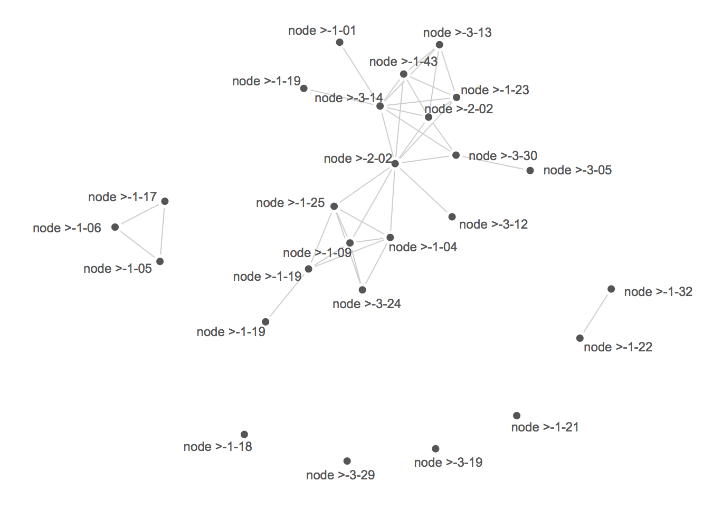
 | ---------------
ratio of matches to total bases >= .8

Bar Graph
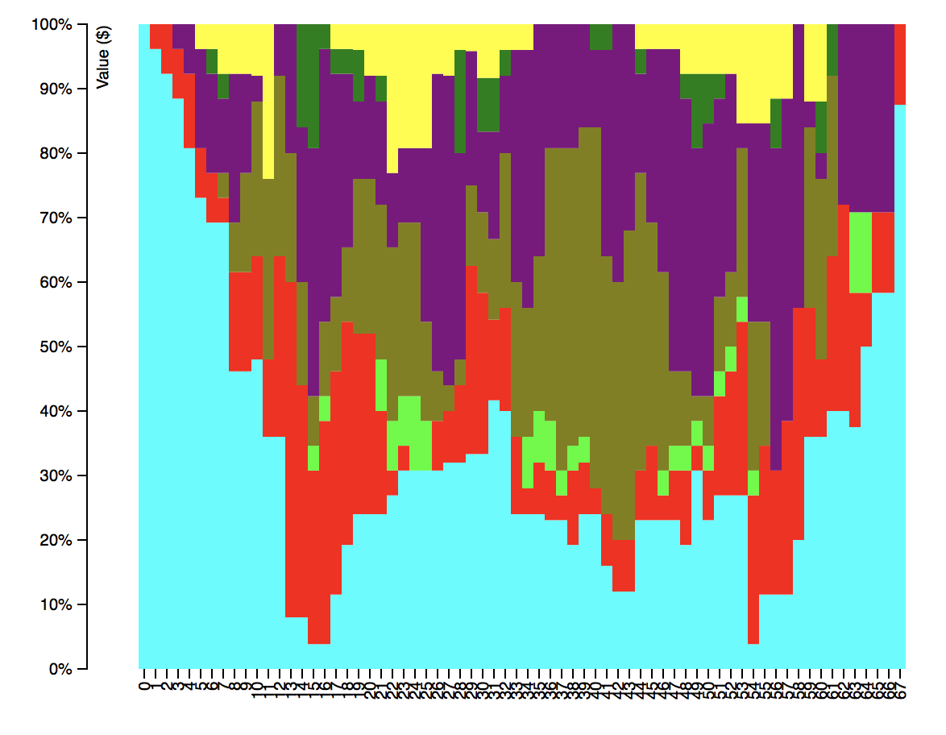

Heat Plot
